상품제안서
애니존 7.1 채널 게이밍 헤드셋 ANY-H3 | 상품코드: F31614

 |  |  |  |  |  |  | 02-412-0044 | www.easy1.co.kr
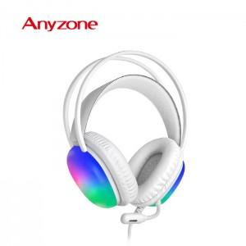

【상세/제작정보】 | <p>레이져 인쇄 (USB 부분만 가능)</p><p>인쇄사이즈 : 10*25 mm</p><p>50개 이상 400원 / 50개 미만 20,000원</p><p>&nbsp;</p><p>실크인쇄 (헤드셋 측면)</p><p>인쇄사이즈 : 30*30 mm</p><p>100개 이상 400원 / 100개 미만 40,000원</p><p>카톤 미만 배송비 3,000원​&nbsp;</p>

【인쇄/포장옵션】 | 실크, 레이저 / 포장지포장

【공급단가】 | 수량 | 50~ | 100~ | 500~ | 1,000~ | 2,000~
*VAT별도 | 단가 | 25,200원 | 24,780원 | 24,140원 | 23,720원 | 23,100원

【상품 URL】 | https://dev.easy1.co.kr:443/src/goods_detail.php?gdno=31614

